Ex1
Tabela de vencimentos

Nome | Valor/Hora | Nº de Horas | Salário Ilíquido | IRS | S_Social | Salário líquido
Luisa | 12.5 | 90
Pedro | 7.5 | 110
Mário | 4.5 | 100
Joana | 7.5 | 80
Paula | 4.5 | 50
Miguel | 4.5 | 75
Jorge | 25 | 120
António | 10 | 100
Carlos | 10 | 110
Filipa | 4.5 | 100
 |  | Totais

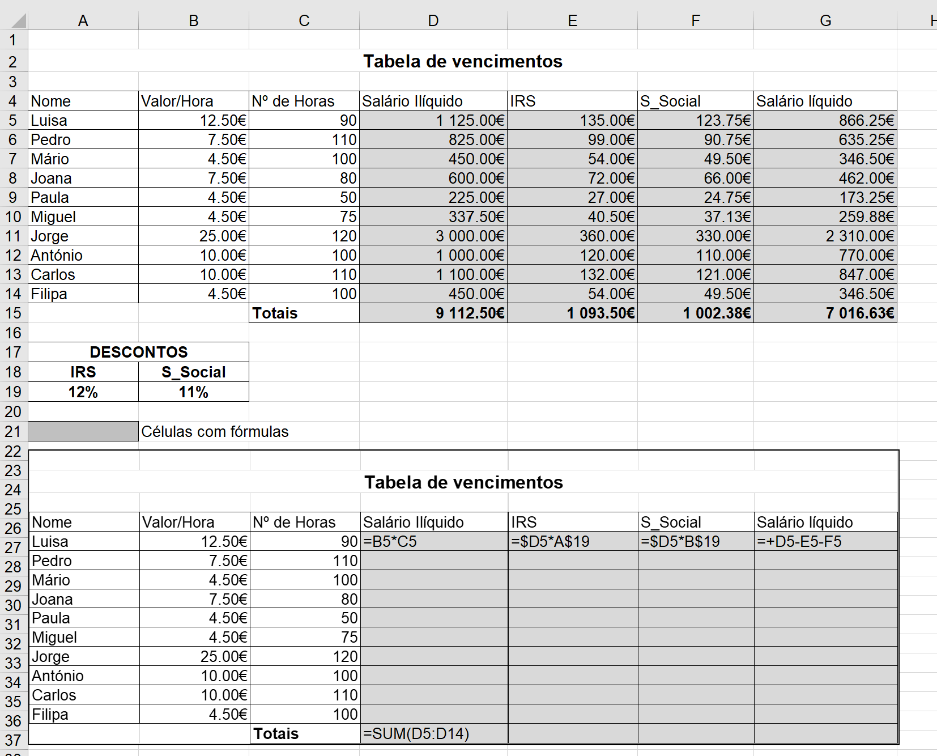
DESCONTOS
IRS | S_Social
0.12 | 0.11

 | Células com fórmulas

